run
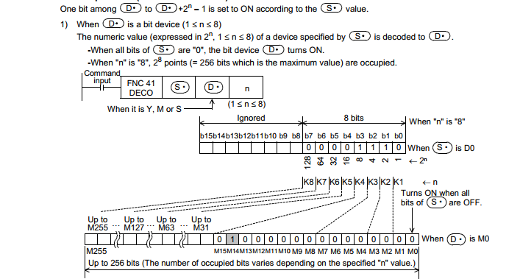
 | Chạy ở chế độ CCW

XL1
XL3
 | S41 Load khuôn (D22)
M260 | Check
M261 | XL1on,XL3off
5
4
6
3
2
1
M262 | Run DC 2,3CCW
M263 | Run DC 3CCW
M264 | Stop DC 2,3CCW
BT 2
M265 | XL2on,XL3on
BT 1
BT 3
M266 | End

 | S42 Unload khuôn (D24)
M280 | Check
M281 | XL1off,XL2off
M282 | Run 1,2 CCW -1
M283 | Run 1,2 CCW -2
M284 | Stop DC 1,2 CCW
M285 | End

 | S43 Load khuôn vi tri dau (D36)
M240 | Check
M241 | Run BT trên, DC1
M242 | Run BT trên, DC1
M243 | Stop Băng tải trên
M244 | Dừng BT trên ,DC1
M235 | End

Thanh ghi
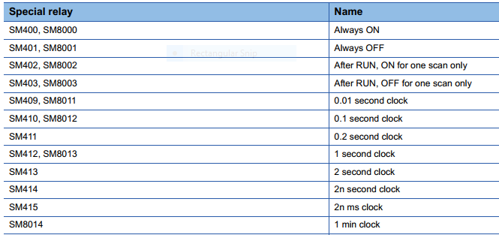
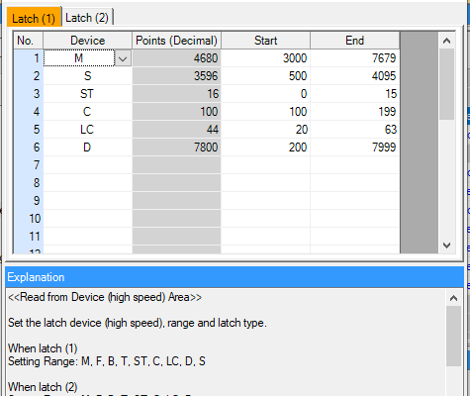
Fx5u | Trục 1 | Trục 2 | Trục 3 | Trục 4 | Trục 5
Puls out | SD5502 SD5503 | SD5542 SD5543 | SD5582 SD5583 | SD5622 SD5623 | SD5662 SD5663
ACC | SD5520 | SD5560 | SD5600 | SD5640 | SD5680
DCC | SD5521 | SD5561 | SD5601 | SD5641 | SD5681
Positioning output monito | SM5516 | SM5517 | SM5518 | SM5519 | SM5520

